E
1NF (текущее состояние)


2NF
ID | client_id | first_name | last_name | province | city | postal_code
1 | 23 | Khalid | Boulahrouz | Noord-Holland | Alkmaar | 1825HH
2 | 24 | Zinedine | Zidane | Noord-Holland | Langedijk | 1834DK
3 | 25 | Ruud | van Nistelrooy | Noord-Holland | Schermer | 1844JJ
4 | 19 | Phillip | Cocu | Noord-Holland | Heilo | 1850WI

3NF
ID | client_id |  | client_id | first_name | last_name | city_id | id | city | postal code | province_id | id | province
1 | 23 |  | 23 | Khalid | Boulahrouz | 1 | 1 | Alkmaar | 1825HH | 1 | 1 | Noord-Holland
2 | 24 |  | 24 | Zinedine | Zidane | 2 | 2 | Langedijk | 1834DK | 1
3 | 25 |  | 25 | Ruud | van Nistelrooy | 3 | 3 | Schermer | 1844JJ | 1
4 | 26 |  | 19 | Phillip | Cocu | 4 | 4 | Heilo | 1850WI | 1

F
2NF (текущее состояние)
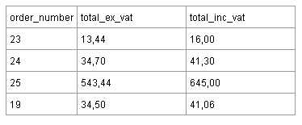

3NF
order_number | total_ex_vat
23 | 13.44
24 | 34.70
25 | 543.44
19 | 34.50

